Лист1
Комплектации и цены на cадовые (дачные) модульные домики СМД-3 «Мечта».
Краткое описание |  | Садовые (дачные) модульные домики серии "Мечта" собираются на базе трех модулей. Модули соединяют на участке заказчика. Крыша собирается на месте на установленные модули. Высота крыши составляет 2-3 метра на выбор заказчика. Короткие сроки сборки и относительно невысокая стоимость делают эти домики очень популярными среди садоводов. Отличный вариант всесезонного домика для дачного участка. Конструкция домика позволяет использовать мансардный этаж для проживания. Домик тёплый и уютный.
Каркас |  | Нижний пояс - брус 100х150 мм, вертикальные стойки - брус 40х100 мм, верхний пояс (балки перекрытия) - брус 40х150 мм
Наружная обшивка |  | OSB/Блок-хаус/Фальшрус.
Внутренняя обшивка |  | Вагонка сосна сорт ВС. Высота потолков 2,2 м. Проем в межэтажном перекрытии для установки люка или лестницы.
Планировка |  | Студия. Возможна планировка согласно ТЗ Заказчика.
Крыша |  | Монтируется на установленные модули на участке заказчика, высота крыши (h) от 2000 мм до 3000 мм. Покрыта проф. листом С-21 с полимерным покрытием коричневого цвета. При высоте крыши 3000 мм возможно обустройство мансардного этажа.
Пол |  | Черновой пол - доска 25 мм, сверху лаг стелится доска 25 мм, обработанная биозащитным средством, OSB-плита 9 мм, линолеум.
Утепление |  | Гидроизоляция А, мин. плита 100 мм (пол, потолок, стены), Пароизоляция В.
Окна |  | ПВХ 1000×1000 мм поворотное (1 шт. в каждом модуле).
Входная дверь |  | Входная - деревянная филенчатая, накладной замок с комплектом ключей.
Электрооборудование |  | Кабель сечением 2×2,5 мм (6 кВт) уложен в кабель-канал, светильник потолочный — 6 шт., розетка двойная — 3 шт., автомат защиты 16А — 2 шт.
Стоимость монтажа |  | Уточните информацию у менеджеров
Стоимость доставки |  | Уточните информацию у менеджеров

Маркировка домика, типоразмеры | Эскиз домика* |  | Наружная отделка OSB-плитой |  | Наружная отделка фальш-брус (имитация бруса) |  | Наружная отделка блок-хаус (имитация бревна)
 |  |  | Высота крыши h=2 м | Высота крыши h=3 м | Высота крыши h=2 м | Высота крыши h=3 м | Высота крыши h=2 м | Высота крыши h=3 м
СМД-3.1. Размер домика 6000х7500 мм. Состоит из трех модулей размером 6000х2500 мм. Крыша домика собирается на месте на установленные модули. |  |  | 310,000 | 330,000 | 340,000 | 370,000 | 350,000 | 390,000
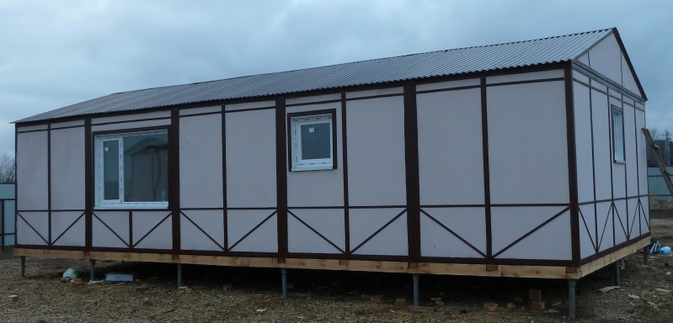
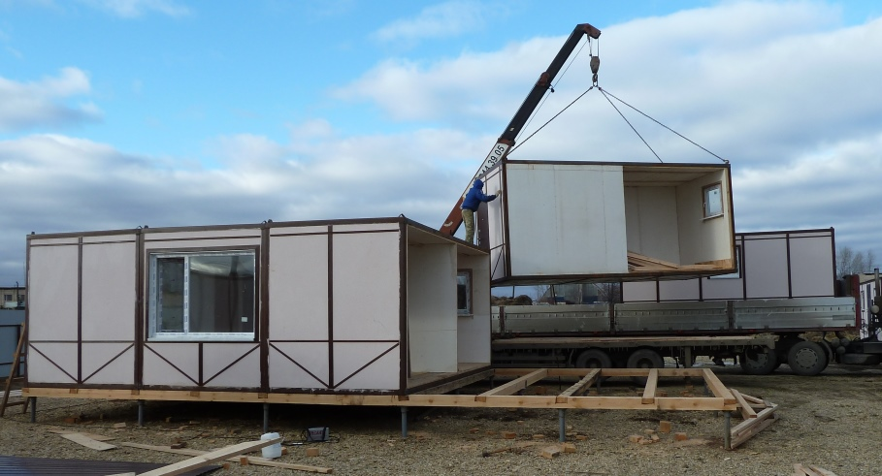
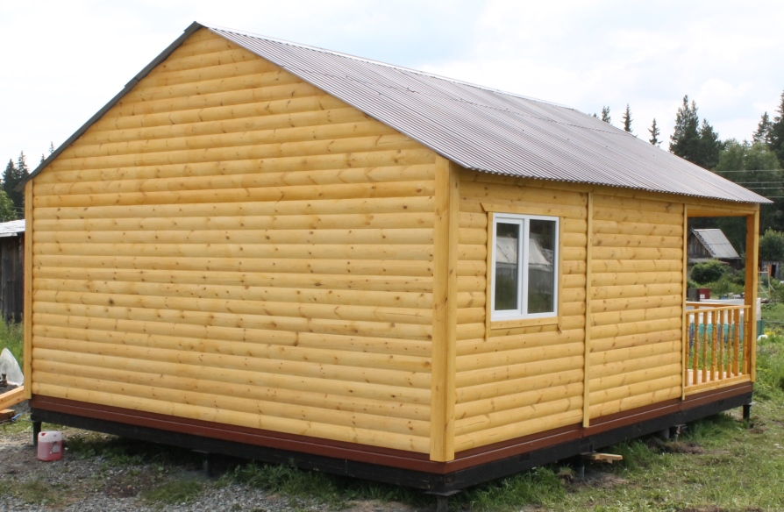

Так же предлагаем услуги по возведению фундамента под садовый модульный домик:
1. Фундамент на винтовых сваяхс обвязкой брусом.
2. Столбчатый фундамент.
3. Ленточный фундамент.
Стоимость уточняйте у наших менеджером.

